Tabelle1
Ordnerstruktur:

Laufwerk C:\ |  | Laufwerk C:\MGD Recycling\ | Laufwerk C:\MGD Recycling\Rechnungen\ | Laufwerk C:\MGD Recycling\Rechnungen\Jahresordner
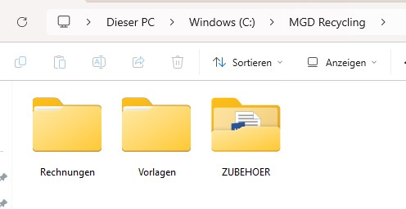
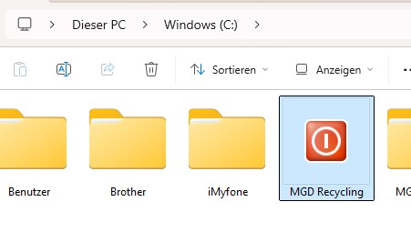
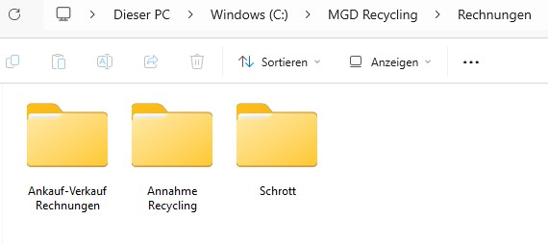

Zelle LM126 | 2026-05-05
 | 46147

Zelle DU93 | =WENN(F16="";"";WENN(F16<=0;"";WENN(LL124="";"";WENN(LL124<=0;"";LL124))))

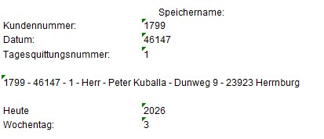

In dieser Zeile wird der Speichername mit Hilfe von Verketten
erstellt und anschließend an Zelle DU93 ausgegeben.

